PDG
Rapport d'opportunité
OPP_4-XX_LT_26381_JLAN_001

Nom de la coordination |  |  | Creation ligne HTA et remplacement cable
Commune de départ |  |  | JAILLANS
Emprise |  |  | Jaillans
Longueur (ml) |  |  | 9980

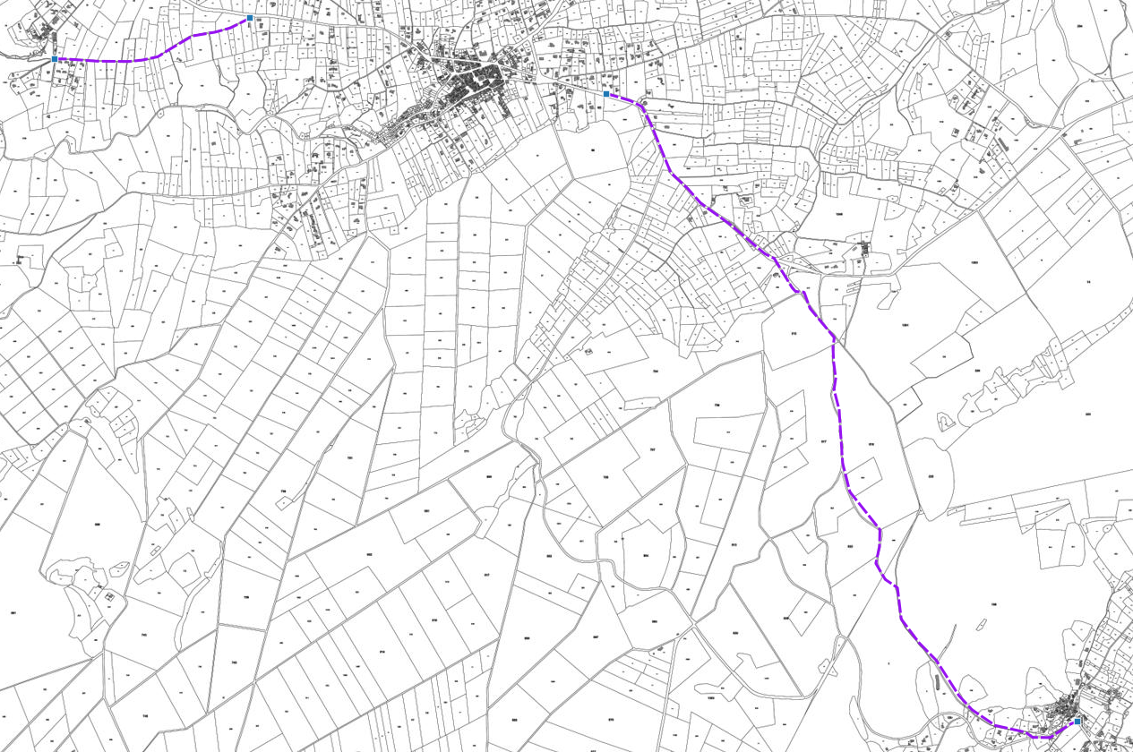

Plan de situation

A | 2017-11-03 | Rapport d'opportunité |  | MF | VR | VR
IND | DATE | DESCRIPTION |  | CREA | VERIF | VALID

Rapport

Rapport d'opportunité
OPP_4-XX_LT_26381_JLAN_001

Informations générales |  | Note /40

Nature des travaux | Enfouissement HTA | 4 | 29
Prévision Starr | Conduite FT | 5
Nombre de cables/fibres | 3 X720 + 1 X432 | 6
Délais de programmation | 2019 | 4
Date d'exécution des travaux | Hiver 2019 | 2
Coordination associée | Enedis | 5
Nombre de bâtiments raccordables | 217 | 3 |  | Note finale
 |  |  |  | 49/100

Unités d'œuvre

Nombre de chambres ADN existantes | 0
Nombre de chambres ADN à créer | 2
Longueur du GC d'interconnexion | 25
Longueur du GC mutualisé | 250

Coûts |  | Note /40

Coût estimatif du GC par marché (€) | 9,000.00 € | 0 | 0
Coût estimatif du GC d'interconnexion (€) | 21,875.00 €
Coût estimatif du GC mutualisé (€) | 8,750.00 €

 |  | Note /20
Avis METIS |  | Avis positif | 20

